상품제안서
스탠리 어드벤처 워터 저그 7.5L 세트 | 상품코드: S45917

 |  |  |  |  |  |  | 02-713-8555 | www.synergygift.co.kr
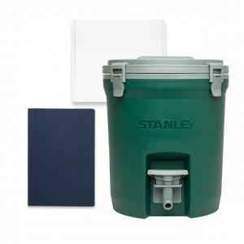

【상세/제작정보】

【인쇄/포장옵션】 | 인쇄불가 / 포장불가능

【공급단가】 | 수량 | 50~ | 100~ | 500~ | 1,000~ | 2,000~
*VAT별도 | 단가 | 65,000원 | 61,500원 | 58,500원 | 57,000원 | 56,000원

【상품 URL】 | https://www.synergygift.co.kr:443/src/goods_detail.php?gdno=45917

